LCD Menu
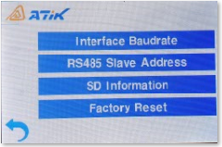
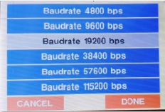
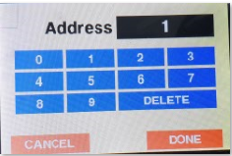
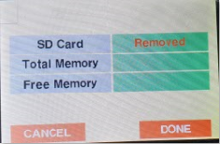
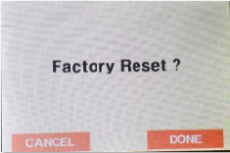
LCD Menu Tree for conductivity (2020.5.21)

0. Main Menu | 1. Measure
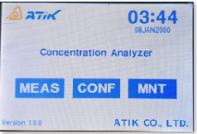
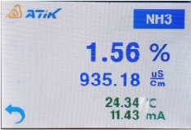

 | 2. Configuration (Password) | 2-1. Configuration Menu | 2-2. Control Relay | 2-3. Chemical Range | 2-4. Alarm Range | 2-5. Concentration Compensation | 2-6. Temperature Compensation
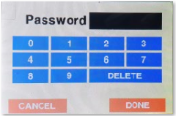
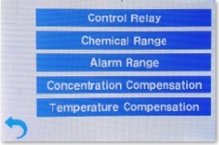
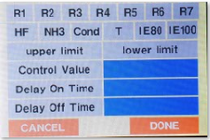
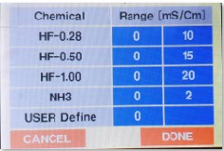
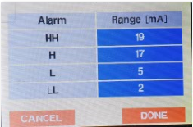
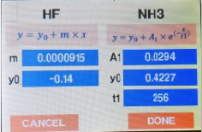
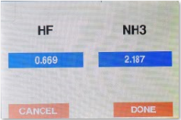

 | 3. Maintenance (Password) | 3-1. Maintenance Menu | 3-2. Interface Baudrate | 3-3. RS485 Salve Address | 3-4. SD Information | 3-5. Factory Reset

